Sheet1
SEGUIMIENTO MAPA | INCLUIR FECHAS | 2023-12-11 | 2023-12-12 | 2023-12-13 | 2023-12-14 | 2023-12-15
PUNTOS PARA TENER EN CUENTA:
1.GENERACION DE MAPAS, CORTES, VISUALIZACIONES PARA EL PUBLICO | En Proceso
1.1.FORMATO PLANTA-PERFIL POR SECCION PARA TOMAR NOTAS DURANTE INVENTARIO | pendiente | ok 1/4
2.CATEGORIZAR SECCIONES POR CLIENTES - NOTAS 12/12 CNM
2.2.DIBUJO DE PLANIMETRIA ZONAS DE INTERES - NOTAS 12/12 CNM | SIN INFORMACIÓN
3.PONER AVIONES (POR TIPO) DONDE APLIQUE (NIVEL 1, 2, 3) - NOTAS 12/12 CNM | OK - revisar comentarios 12/12/2023
4.IDENTIFICAR AREAS PARA ORIENTAR AL PUBLICO (EMPAQUE, SHIPPING, RECEIVING, DROPSHIPS, PICKING…) | orden de vistas; de izquierda a derecha
4.1.ZONA LOCACION 219 - 238 VISTA DESDE EL NORTE | PLANTA/PERFIL DESDE 219 - 238
4.2.ZONA LOCACION 215 - 218 VISTA DESDE EL OESTE | PLANTA/PERFIL DESDE 215 - 218
4.1.ZONA LOCACION 12 - 28 VISTA DESDE EL ESTE - DEISY | PLANTA/PERFIL DESDE 12 - 28
observaciones
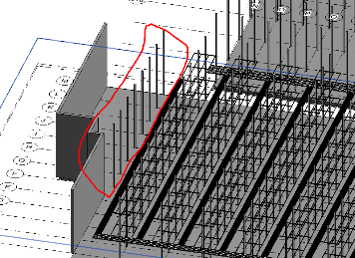 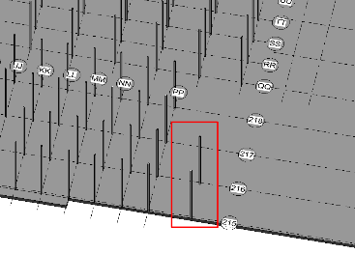 | Areas de imágenes señadas en rojo no especificadas con nomenclatura o se notan como error, revisar

Formatos de zonas, seccion y detalles porfavor anotar tipo de avion (el piso y la altura para modificar), nomenclatura, los espacios donde no hay aviones y de mas comentarios importantes
CUANDO SE INICIE, EDITAR EL EXCEL, ACTUALIZAR EL GITHUB Y CUANDO SE TERMINE PONERLO EN EL EXCEL Y ACTUALIZAR GITHUB

